关系图
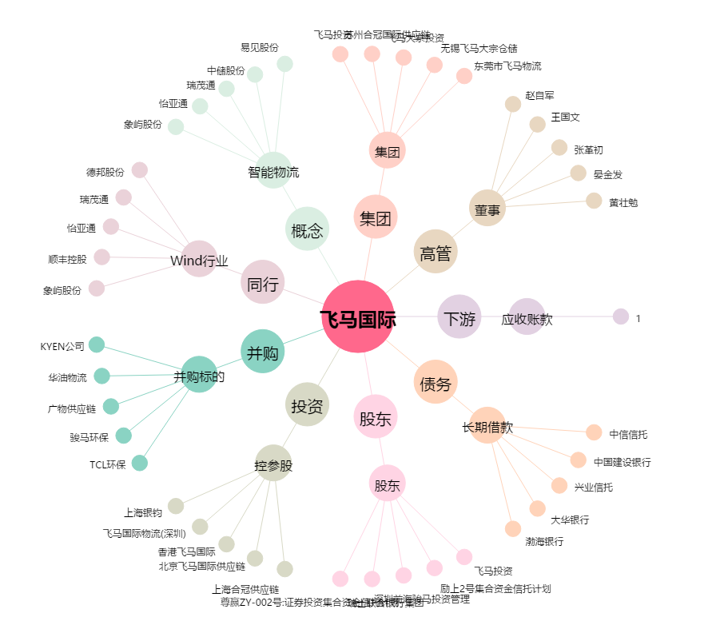
飞马国际[002210.SZ] - 关系概览图

